統計表３－２
統計表３－２ 市町村別の推計人口（各年10月1日現在）
 |  |  |  |  |  |  | 単位：人、％
 |  | 人口 |  |  |  | 対令和5年 |  | （参考）市町村別の人口と増減数
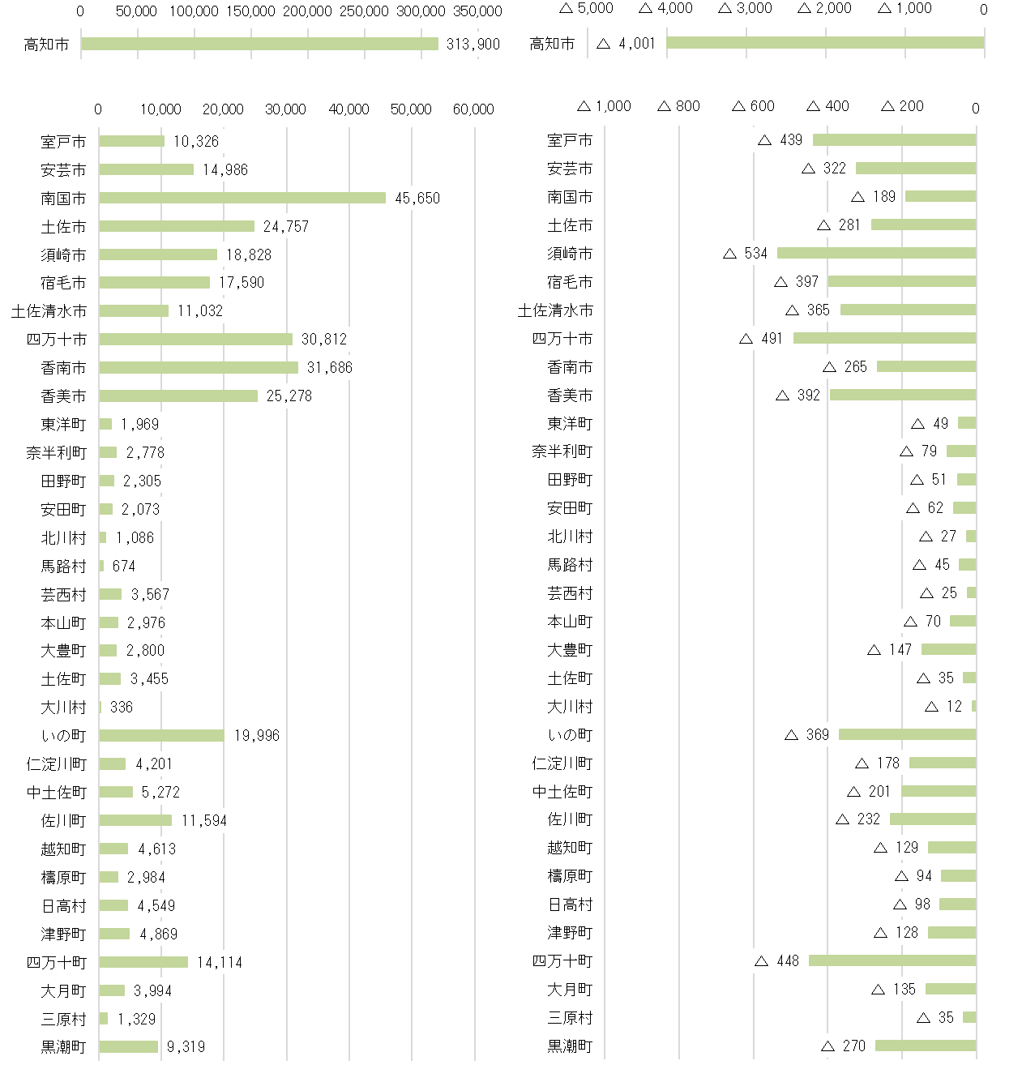
 |  | 令和６年 | 構成比 | 令和５年 | 構成比 | 増減数 | 増減率
県計 |  | 655,698 | 100% | 666,293 | 100% | △ 10,595 | △ 1.6
 | 高知市 | 313,900 | 47.9% | 317,901 | 47.7% | △ 4,001 | △ 1.3
 | 室戸市 | 10,326 | 1.6% | 10,765 | 1.6% | △ 439 | △ 4.1
 | 安芸市 | 14,986 | 2.3% | 15,308 | 2.3% | △ 322 | △ 2.1
 | 南国市 | 45,650 | 7.0% | 45,839 | 6.9% | △ 189 | △ 0.4
 | 土佐市 | 24,757 | 3.8% | 25,038 | 3.8% | △ 281 | △ 1.1
 | 須崎市 | 18,828 | 2.9% | 19,362 | 2.9% | △ 534 | △ 2.8
 | 宿毛市 | 17,590 | 2.7% | 17,987 | 2.7% | △ 397 | △ 2.2
 | 土佐清水市 | 11,032 | 1.7% | 11,397 | 1.7% | △ 365 | △ 3.2
 | 四万十市 | 30,812 | 4.7% | 31,303 | 4.7% | △ 491 | △ 1.6
 | 香南市 | 31,686 | 4.8% | 31,951 | 4.8% | △ 265 | △ 0.8
 | 香美市 | 25,278 | 3.9% | 25,670 | 3.9% | △ 392 | △ 1.5
 | 東洋町 | 1,969 | 0.3% | 2,018 | 0.3% | △ 49 | △ 2.4
 | 奈半利町 | 2,778 | 0.4% | 2,857 | 0.4% | △ 79 | △ 2.8
 | 田野町 | 2,305 | 0.4% | 2,356 | 0.4% | △ 51 | △ 2.2
 | 安田町 | 2,073 | 0.3% | 2,135 | 0.3% | △ 62 | △ 2.9
 | 北川村 | 1,086 | 0.2% | 1,113 | 0.2% | △ 27 | △ 2.4
 | 馬路村 | 674 | 0.1% | 719 | 0.1% | △ 45 | △ 6.3
 | 芸西村 | 3,567 | 0.5% | 3,592 | 0.5% | △ 25 | △ 0.7
 | 本山町 | 2,976 | 0.5% | 3,046 | 0.5% | △ 70 | △ 2.3
 | 大豊町 | 2,800 | 0.4% | 2,947 | 0.4% | △ 147 | △ 5.0
 | 土佐町 | 3,455 | 0.5% | 3,490 | 0.5% | △ 35 | △ 1.0
 | 大川村 | 336 | 0.1% | 348 | 0.1% | △ 12 | △ 3.4
 | いの町 | 19,996 | 3.0% | 20,365 | 3.1% | △ 369 | △ 1.8
 | 仁淀川町 | 4,201 | 0.6% | 4,379 | 0.7% | △ 178 | △ 4.1
 | 中土佐町 | 5,272 | 0.8% | 5,473 | 0.8% | △ 201 | △ 3.7
 | 佐川町 | 11,594 | 1.8% | 11,826 | 1.8% | △ 232 | △ 2.0
 | 越知町 | 4,613 | 0.7% | 4,742 | 0.7% | △ 129 | △ 2.7
 | 檮原町 | 2,984 | 0.5% | 3,078 | 0.5% | △ 94 | △ 3.1
 | 日高村 | 4,549 | 0.7% | 4,647 | 0.7% | △ 98 | △ 2.1
 | 津野町 | 4,869 | 0.7% | 4,997 | 0.7% | △ 128 | △ 2.6
 | 四万十町 | 14,114 | 2.2% | 14,562 | 2.2% | △ 448 | △ 3.1
 | 大月町 | 3,994 | 0.6% | 4,129 | 0.6% | △ 135 | △ 3.3
 | 三原村 | 1,329 | 0.2% | 1,364 | 0.2% | △ 35 | △ 2.6
 | 黒潮町 | 9,319 | 1.4% | 9,589 | 1.4% | △ 270 | △ 2.8
※構成比は小数点第二位以下を四捨五入しているため、合計が「１００」にならない場合がある。

